Ejer01
xij = unidades de articulos enviados desde el almacen "i" al cliente "j"
F.O. min z= 10x11 +20x13 + 11x14 +12x21 +7x22 + 9x23 + 20x24 + 14x32+16x33+18x34
S.A. | X11+x12+x13+x14 =15
 | x21 +x22+x23+x24 = 25 | 45
 | x31+x32+x+x33+x34 = 5
 |  | Propiedad
 | Para cada cliente
 | X11+X21+X31+=5
 | X12+X22+X32=15 | 45
 | X13+X23+X33=15
 | X14+X24+X34 =10
$$∀X_{j}≥0$$

Interpretacion : la mejor estrategia de envio de los articulos desde los almacenes a los clientes en la siguiente : El almacen 1 debe enviar 5 y 10 unidades de articulos a alos clientes 2 y 4 respectivamente , El almacen 2 debe enviar 10y15 unidades de articulos a los clientes 2 y 3 respectivamente . y finalmente el almacen debe enviar 5 unidades de articulos al cliente 1 .Empleando uun costo minimo de distribucion de 315 u.m.

Hoja4
 | xij= diorectivo "I" asignado al cliente"j"
 | i= 1,2,3 , 4
 | j=1,2,3,4

F.O min Z= 15x11+x19x12+20x13+x18x14+14x21+15x22+17x23+14x24+11x31+15x32+15x33+14x34+21x41+24x42+26x43+24x44

 |  | X11+x12+x13+x14 =1
 |  | x21 +x22+x23+x24 = 1
 |  | x31+x32+x+x33+x34 = 1
 |  | x41+x42+x+x43+x44 = 1

 |  | X11+X21+X31+x41=1
 |  | X12+X22+X32+X42=1 |  | Nota : Solo al final nos vana importar la funcion objetivo
 |  | X13+X23+X33 +X43=1
 |  | X14+X24+X34 +X44=1 | Interpretacion : |  | El costo minimo de asignaacion sera de 68.000 Bs
$$∀X_{ij}≥0\{0,1\}$$
 |  |  |  |  | y los directivo se deben repartir a los clientes de la siguiente manera
 |  |  |  |  | El z
 |  |  |  |  | El directivo 2 asignado al cliente 4
 |  |  |  |  | El directivo 3 se asigna al cliente 3
 |  |  |  |  | El directivo 4 se asigna al cliente 2

Hoja5
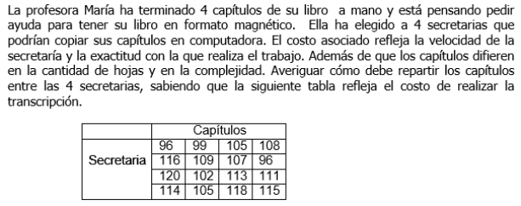

x ij = Secretaria "i" Transcribe el Capitulo "j"
i= 1,2,3,4
j=1,2,3,4

F.O min Z= 96 x11+99x12+105x13+108x14+116x21+109x22+107x23+96x24+120x31+102x32+113x33+111x34+114x41+105x42+118x43+115x44

 | X11+x12+x13+x14 =1
 | x21 +x22+x23+x24 = 1
 | x31+x32+x+x33+x34 = 1
 | x41+x42+x+x43+x44 = 1 |  | Soluion con l Herramienta

 | X11+X21+X31+x41=1
 | X12+X22+X32+X42=1
 | X13+X23+X33 +X43=1
 | X14+X24+X34 +X44=1
$$∀X_{ij}≥0\{0,1\}$$

 |  | Interpretacion : | La profesora maria debe gastar un monto minimo de 410u.m
 |  |  | en l a transcripcion de su libro en forato magnetico para ello
 |  |  | las secretarias 1,2,3 y 4 debben transcribir lso cpaitulso 1,4,3 y 2 respectivamente

Ejercicio
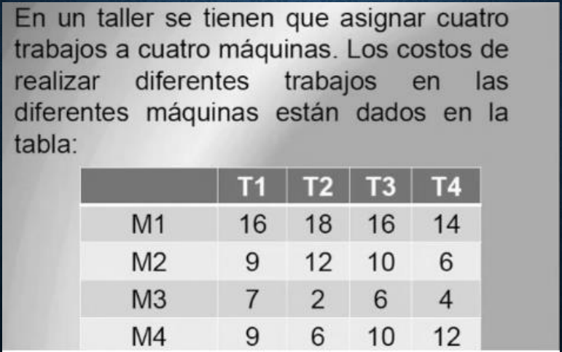

 |  |  | Xij = Maquina "i" realiza o ejecuta el trabajo del taller "j"

 |  |  |  | 5
 |  |  |  | 8
 |  |  |  | 15
 |  |  |  | 14

 | F.O min Z= 16 x11+18 x12+ 16 x13+14 x14+9 x21+12 x22+10 x23+ 6 x24+7 x31+ 2x32+6 x33+4 x34+9x41+6x42+10x43+12 x44

 |  | X11+x12+x13+x14 =1
 |  | x21 +x22+x23+x24 = 1
 |  | x31+x32+x+x33+x34 = 1
 |  | x41+x42+x+x43+x44 = 1

 |  | X11+X21+X31+x41=1
 |  | X12+X22+X32+X42=1
 |  | X13+X23+X33 +X43=1
 |  | X14+X24+X34 +X44=1
$$∀X_{ij}≥0\{0,1\}$$

Interpretacion :

